关系图
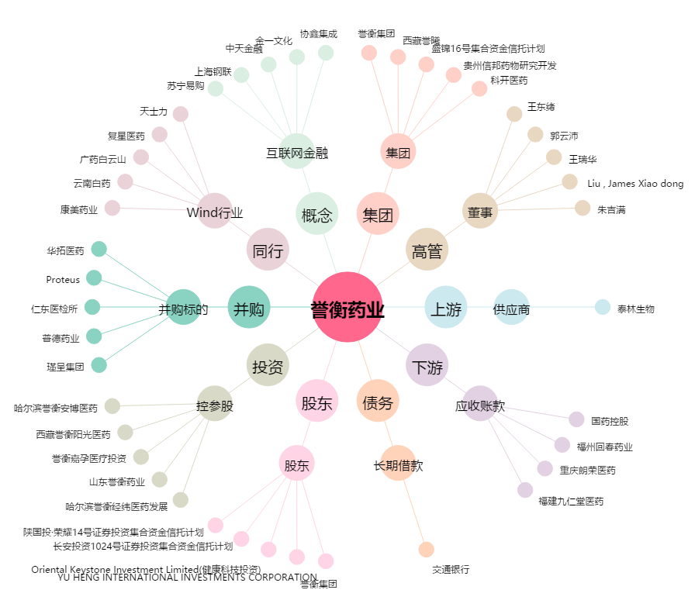
誉衡药业[002437.SZ] - 关系概览图

